关系图
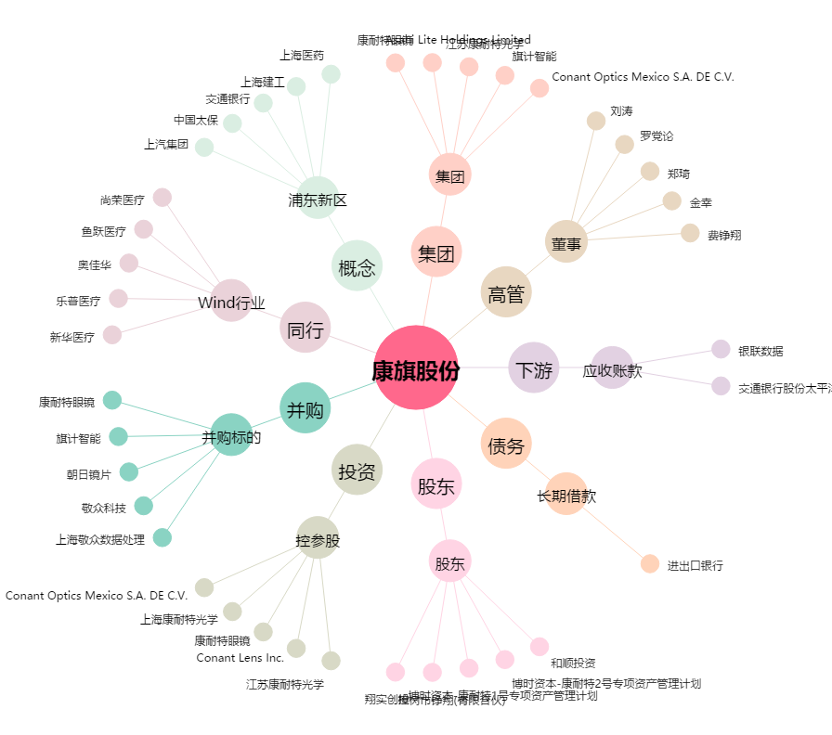
康旗股份[300061.SZ] - 关系概览图

